知识点
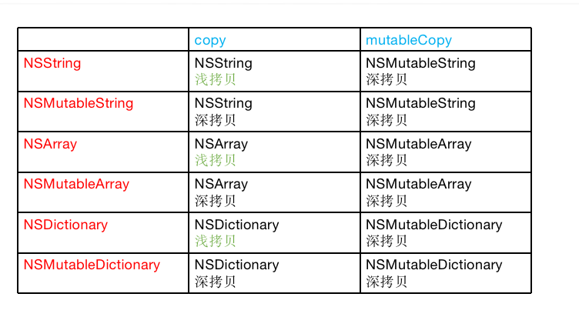
内存管理 | ARC | 自动引用技术，当有指针强指向该对象时候，+1；不再指向该对象时，-1；引用计数为0的时候释放
 | 内存修饰属性 | 1. Strong: 通过源码看到，storeStrong的函数，32位下，直接在sideTable中处理引用计数；如果是64位系统，如果使用了sideTable.存储引用计数信息，则使用；如果没有使用，则直接在isa_t中直接存储，此时引用计数+1 2. Weak: storeWeak 通过该对象找到sideTable，找到weak_table_t -》weak_entry_t -》保存下指向该对象的弱指针地址 3. Copy和NSMutableCopy，浅拷贝和深拷贝 | 同时objc_release(prev)
 | SideTable | { RefcountMap refcnts //这里存储了很多对象的引用计数信息 } sidetables -》sideTable -》 Refcountmap找到对应的引用计数表
 | ARC | 在编译时期，使用ARC，开发者不再需要手动的retain/release/autorelease. 编译器会自动插入对应的代码，再结合Objective C的runtime，实现自动引用计数。
 | assign修饰对象存在的问题 | assign修饰的对象释放后，指针不会被置空，变成野指针
 | dealloc | 1. 检查是否有C++析构函数 2. 是否有关联对象，有则移除 3. 是否使用了sideTable存储引用计数，有则清空 4. 是否有弱指针指向该对象，有则置为nil （KVO优化则是参考这个释放过程进行优化） | dealloc先调用，后释放所有的关联对象，weak指针
 | nonpointer | isa指针是否优化过，64位下该isa_t包含更多的内容信息
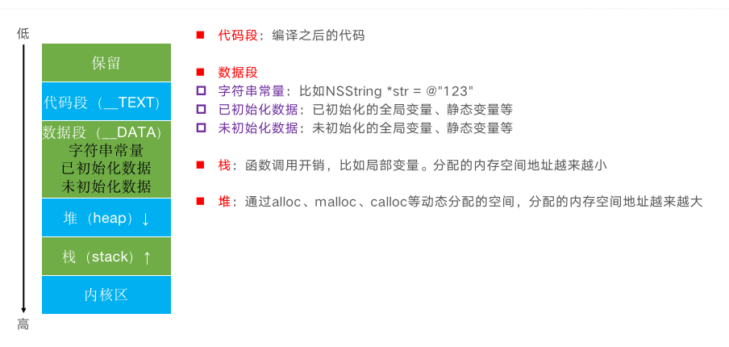
 | TagPointer | 存储一些小的对象，比如NSNumber/NSDate/NSString
 | 数据结构 | 1. SideTable 2. WeakTable 3. isa_t
 | 内存结构 | 1. 数据区 2. 常量区 3. 堆区 4. 栈区

OC特性 | NSObject | 1. isa_t 2. bits 3. class_rw_t 4. class_ro_t
 | Category_t | 1. category信息注入到类中 2. 注意点：属性只有声明set、get方法，未实现，需要自己实现 3. 分类方法先执行，谁后编译先执行
 | load initial | 1. load方法在启动时候main函数执行之前调用，父类、主类、分类都会按照顺序调用，直接使用函数地址调用，不走msgSend 2. initial第一次收到msgSend消息时候调用，使用msgSend进行调用，所以会遵循消息发送机制，先调用分类、主类、父类
 | 关联对象 | 关联对象在dealloc时候可以自动移除
 | KVO | isa_swizzling 1. 重写setKey，在setKey中实现willChange 和 DidChange函数 2. 是否可以管理，可以，重写函数并在在set方法中自己实现
 | KVC | KVC是否能触发KVO 1. NSSetKVONotifify的函数 setKey getKey，如果没有的话ApiaccessInstanceVariablesDirectly 默认Yes，再查四个key
 |  | setValueforkey：key不为nil的字符串，value可为nil setObjectForkey: key 不为nil的对象，object不能为nil

Runtime | 介绍一下runtime | Objective-C是一门动态性比较强的编程语言，OC的动态性就是由Runtime来支撑和实现的，Runtime是一套C语言的API，封装了很多动态性相关的函数， 平时编写的OC代码，底层都是转换成了Runtime API进行调用
 | 消息机制 | OC中的方法调用其实都是转成了objc_msgSend函数的调用，给receiver（方法调用者）发送了一条消息（selector方法名） objc_msgSend底层有3大阶段 消息发送（当前类、父类中查找）、动态方法解析、消息转发 | 为什么要源码，不看源码，很多问题没法解释清楚。 1. super 2. dealloc
 |  | 1. 消息发送， cache，self.rw_t.methodList, super.rw_t.methodsList 2. 动态方法解析： resolveInstanceMethod, class_addMethod 3. 备援接收者：forwardingTargetForSelector (NSProxy) 4. 消息重定向：methodSignatureForSelector、forwardInvocation
 | 数据解析
 | 方法交换 method_swizlling
 | 利用消息转发机制解决方法找不到的异常问题

RunLoop | 介绍runloop | runloop是一种运行循环 机制，内核态和用户态切换，节省资源和性能
 | NSRunloop的数据结构 | 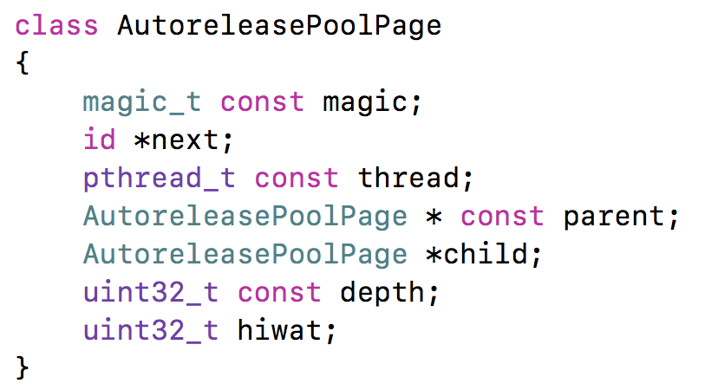 1. 和线程一一对应的关系，主线程默认创建和开启，子线程是未创建和开启。获取的时候默认创建。 2. Mode defaultMode、TrackingMode、CommonMode、 启动和receiveMode 3. CommonMode是一种mode集合，将tiemr和source同步到defaultMode和trackingMode集合的技术 4. mode切换时，另外mode里的任务和timer是不执行的，timer默认放到了defaultMode中，所以滑动时候timer不工作
 | 线程保活 | NSThread线程做完任务后会回收，再调用执行任务崩溃，需要使用runloop保活线程
 | autoreleasepool | 子线程创建的时候创建，子线程销毁的时候销毁
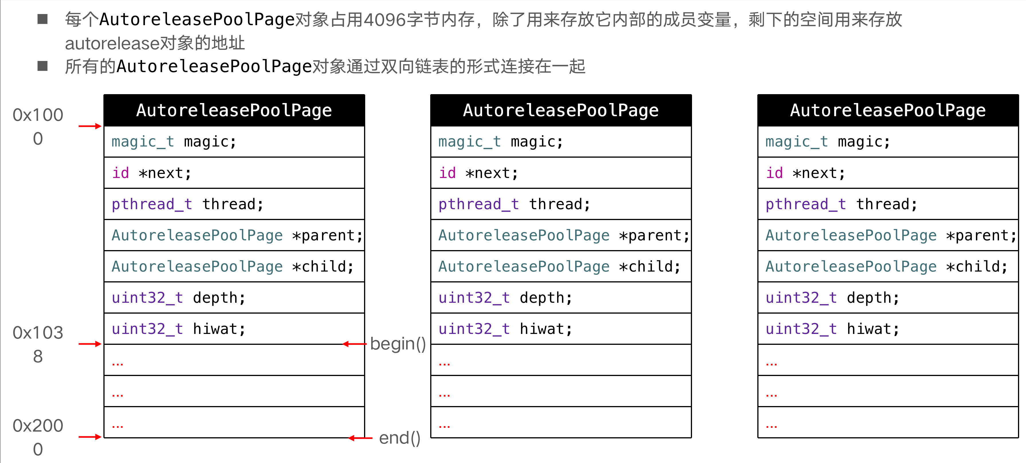
 |  | iOS在主线程的Runloop中注册了2个Observer 第1个Observer监听了kCFRunLoopEntry事件，会调用objc_autoreleasePoolPush() 第2个Observer 监听了kCFRunLoopBeforeWaiting事件，会调用objc_autoreleasePoolPop()、objc_autoreleasePoolPush() 监听了kCFRunLoopBeforeExit事件，会调用objc_autoreleasePoolPop()
 | push、pop | 调用push方法会将一个POOL_BOUNDARY入栈，并且返回其存放的内存地址 调用pop方法时传入一个POOL_BOUNDARY的内存地址，会从最后一个入栈的对象开始发送release消息，直到遇到这个POOL_BOUNDARY id *next指向了下一个能存放autorelease对象地址的区域
 |  | 调用了autorelease的对象最终都是通过AutoreleasePoolPage对象来管理的

Block | Block介绍 | block本质也是一个对象，有isa指针，最终继承NSObject，block是封装了函数调用以及函数调用环境的OC对象
 | Block数据结构 | 1. 引用auto、static、全局变量、全局静态变量
 | Block类型 | 1. 栈block、堆block、全局block 2. 引用auto变量，是栈block 3. 栈block copy之后变为堆block
 | block copy发生场景 | 1. block作为函数返回值时 2. 将block赋值给__strong指针时 3. block作为Cocoa API中方法名含有usingBlock的方法参数时 4. block作为GCD API的方法参数时
 | __block | 修饰后变为__block对象，可以在block内部直接修改外部的值，__block可以用于解决block内部无法修改auto变量值的问题 __block变量包装成一个对象
 | 内存管理 | 当__block变量被copy到堆时 1. 会调用__block变量内部的copy函数 2. copy函数内部会调用_Block_object_assign函数 3. _Block_object_assign函数会根据所指向对象的修饰符（__strong、__weak、__unsafe_unretained）做出相应的操作，形成强引用（retain）或者弱引用 如果__block变量从堆上移除 1. 会调用__block变量内部的dispose函数 2. dispose函数内部会调用_Block_object_dispose函数 3. _Block_object_dispose函数会自动释放指向的对象（release）
 | 循环引用 | weak strong

多线程 | 线程安全 | 当一段代码在各个环境下执行多次获得的结果是一致且符合预期的，我们认为是线程安全
 | 锁 | 1. 互斥锁: os_unfair_lock(性能最高)、pthread_mutex（NSLock），线程睡眠等待 2. 自旋锁：osspinlock，线程忙等，可能引起优先级反转 3. 递归锁：pthread_mutex（NSRecursiveLock） 4. 条件锁：NSConditionLock
 |  | 小心死锁 | 1. 互斥锁连续锁两次出现死锁问题
 | GCD
 | NSOperation | 1. 封装GCD，更面向对象使用 2. 状态：

 | NSTimer
 | DisplayLink | 1.CADisplayLink是一个能让我们以和屏幕刷新率同步的频率将特定的内容画到屏幕上的定时器类。 CADisplayLink以特定模式注册到runloop后， 每当屏幕显示内容刷新结束的时候，runloop就会向 CADisplayLink指定的target发送一次指定的selector消息， CADisplayLink类对应的selector就会被调用一次。

